关系图
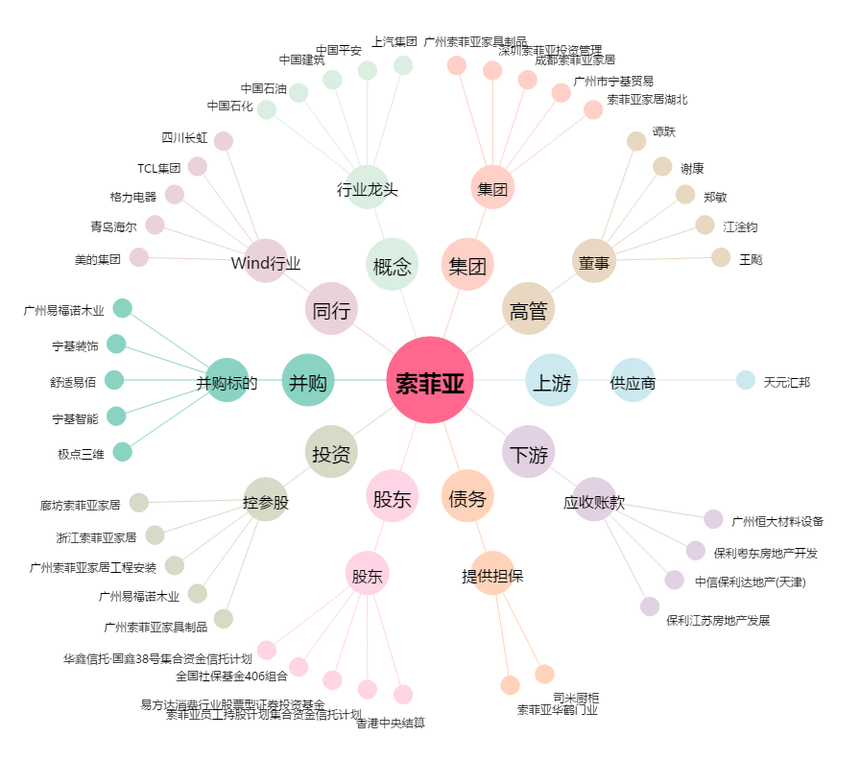
索菲亚[002572.SZ] - 关系概览图

